Sheet1
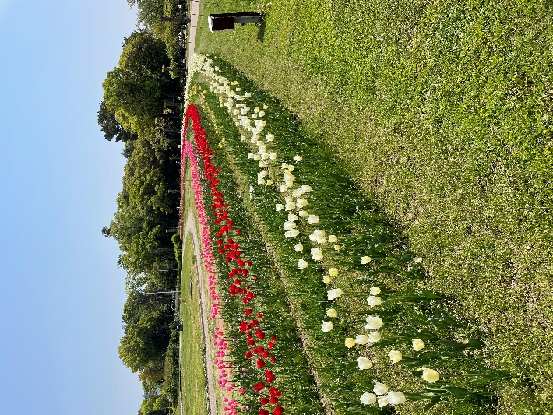
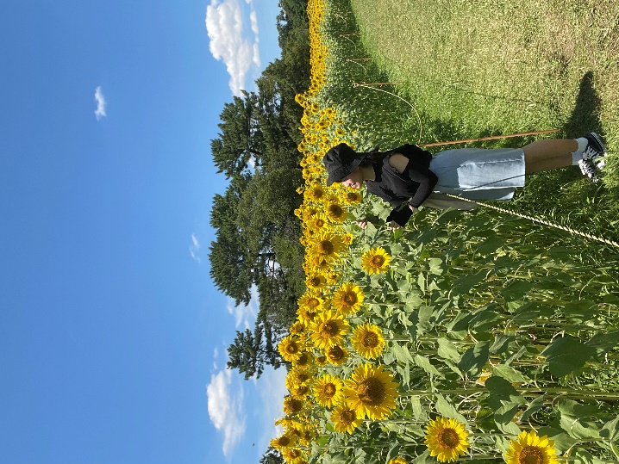
学校施設と設備
施設紹介
楽しめる最高水準の学習環境が整っています。
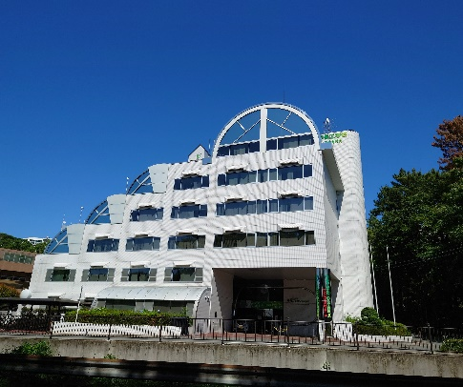
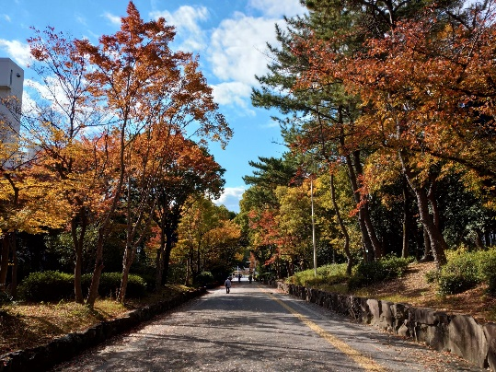
・校舎

・PC実習室
ー＞学生一人ひとりに一台ずつパソコンを支給します
単純にパソコンススキルですが、社会に出た際にパソコンスキルが必要な物なので、学校は学生にパソコンを自由に使う機会を増やしています。
例えば：春・夏・秋・冬休みの期間でも、学校に来て、パソコンを使うことができます。
ー＞最初配るパソコンを一年間ずっと使うので、自分のデータがそのまま残っていて、個人のパソコンのように感じる。

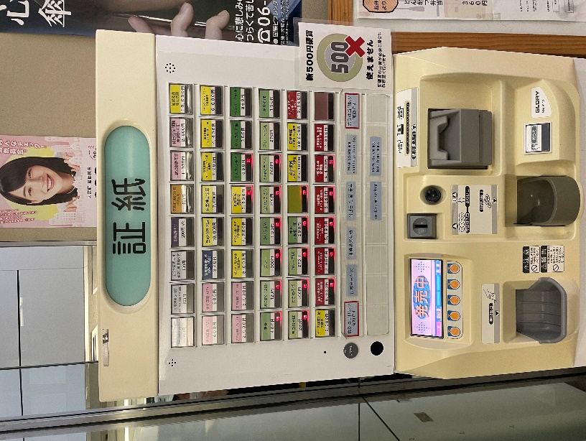
・学校の食堂
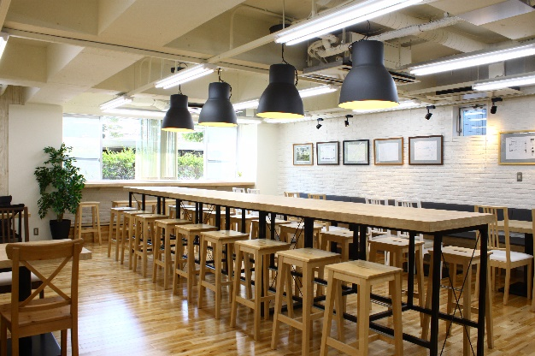

ー＞忙しい日、お弁当を作らなくてもいいの？
お昼の時、コンビニやスーパーや飲食店など行かなくても、学校の食堂でお弁当を売ってるので、簡単に学校のお弁当が買えます。
ー＞お弁当を買う仕方はとても簡単❣
 | 1.自動販売機のとこで好きなお弁当の切符を買います。
 | 2.食堂のスタッフに渡します。
ー＞お弁当をもってくる学生に向けて電子レンジも二つ用意しました。
・学校の周り
周辺環境がちょうどいい
ー＞周辺は緑に囲まれた落ち着いた場所です。
ビデオ
 |  | 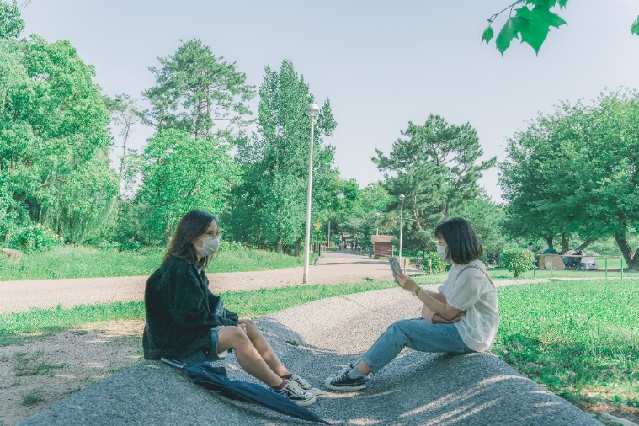
ー＞学校の周辺では楽しめる場所を紹介します。❣ ❣
紹介したい場所は服部緑地公園です。ここは広くて、綺麗な景色で、気分転換できるところです。

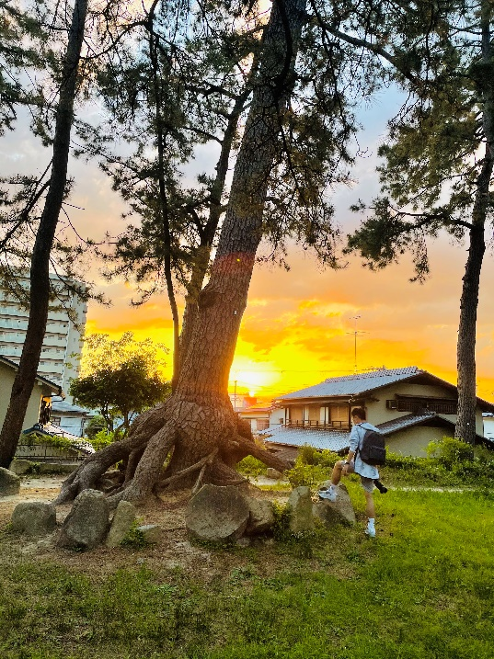
 | ４月 |  | ８月

